Sheet1
入库清单 |  |  |  |  |  | 箱单信息
义乌新库房地址：雪峰西路751号（高德导航义乌华鼎锦纶股份有限公司院里）接货电话：18072363466 上班时间：早8.30到晚19点， 收货人（客户代码CZ3187） |  |  | 客户代码:CZ3187
 |  |  | 运输方式:TIR卡航

 |  |  | CZ3187-0323-10

序号 | 产品信息 | 外箱箱唛 |  | 预期数量 | 收货数量 | 图片 | 重量 | 体积 | 产品名 | 材质
1 | 37255-Y07U0001-B03 新款起身扶手 | CZ3187-0323-10/1 |  | 1 |  | 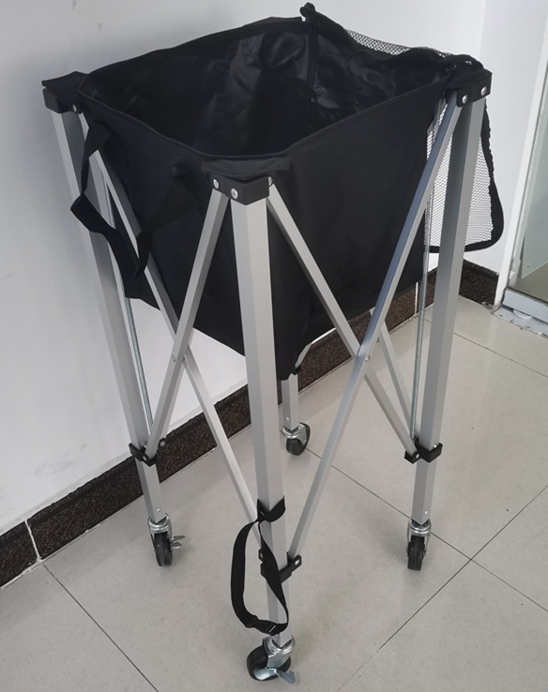 | 42 | 0.25 | 网球车 | 金属
 |  | CZ3187-0323-10/2 |  | 1
 |  | CZ3187-0323-10/3 |  | 1
 |  | CZ3187-0323-10/4 |  | 1
 |  | CZ3187-0323-10/5 |  | 1
 |  | CZ3187-0323-10/6 |  | 1
 |  | CZ3187-0323-10/7 |  | 1
 |  | CZ3187-0323-10/8 |  | 1
 |  | CZ3187-0323-10/9 |  | 1
 |  | CZ3187-0323-10/10 |  | 1

 |  |  |  |  |  |  | 总重量 | 总体积 | 密度
 |  |  |  |  |  |  | 42 | 0.25 | 168.00

